상품제안서
접이식장바구니 포켓백 피크닉가방 /중형대형특대형 | 상품코드: F33103

 |  |  |  |  |  |  | 02-412-0044 | www.easy1.co.kr
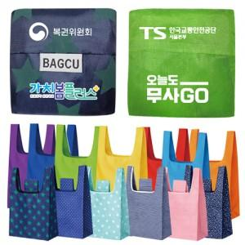

【상세/제작정보】 | <p>▶중형 컬러무지 33x53x6 : 750원</p><p>▶중형 패턴 33x53x6 : 850원&nbsp;</p><p>▶대형 패턴 37x54x10 : 900원</p><p>▶특대형 레몬 45x63x10 : 1030원</p><p><b><span style="font-size: 12pt;">*** 500개 기준단가 / 모든 가격은 부가세 별도가 입니다</span></b></p><p>제품사이즈는 입고일에 따라 사이즈가 조금씩 차이가 있습니다//기본 주머니모양 벌크로 출고됩니다</p><p>▶무지,중형,대형인쇄</p><p>1도상단인쇄(6x2cm이내)[ 350원 ]</p><p>1도하단/풀컬러하단(5x3cm이내)[ 400원 ]</p><p>▶특대형인쇄</p><p>1도(5x3cm이내)[ 400원 ]</p><p>1도(6x4cm이내)[ 450원 ]</p><p>풀컬러(5x3cm이내)[ 450원 ]</p><p>풀컬러(6x4cm이내)[ 600원 ]​&nbsp;</p>

【인쇄/포장옵션】 | 실크, 풀칼라 / OPP(비닐)

【공급단가】 | 수량 | 500~ | 1,000~ | 3,000~ | 5,000~ | 10,000~
*VAT별도 | 단가 | 750원 | 720원 | 700원 | 670원 | 650원

【상품 URL】 | https://easy1.co.kr:443/src/goods_detail.php?gdno=33103

